Sheet1
№ | Зона | сорт | поля | перезарядка | комментарий | Картинка (функция) | Картинка (поток) | Итог
1 | 6 | 4 | постоянные | + | только с внешней границы (которая модифицирована - более близкие расстояния) | 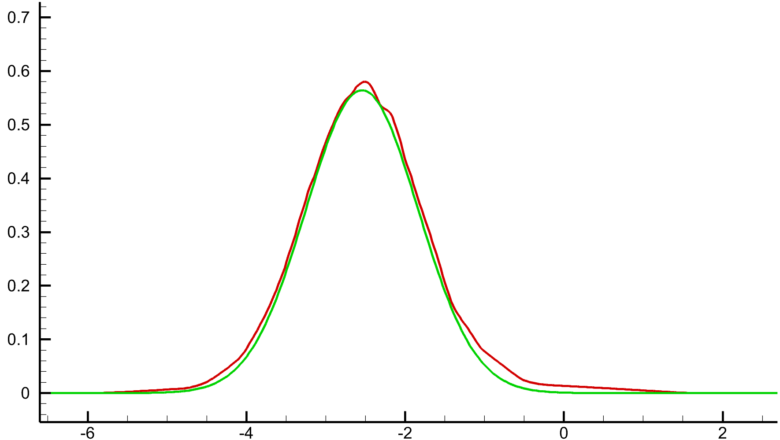 |  | проблемы есть
1 | 6 | 4 | постоянные | - | только с внешней границы (которая модифицирована - более близкие расстояния) | 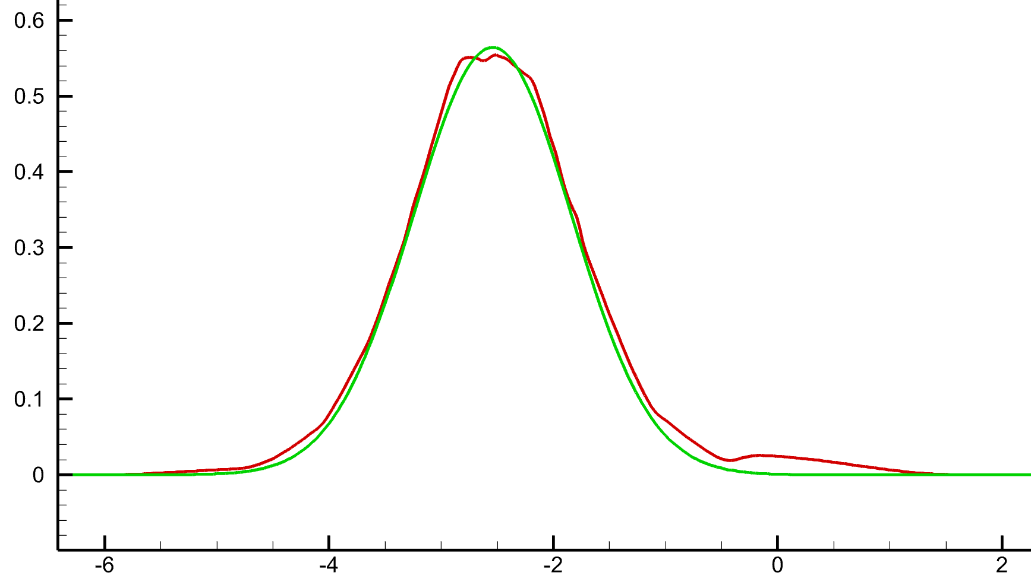 | 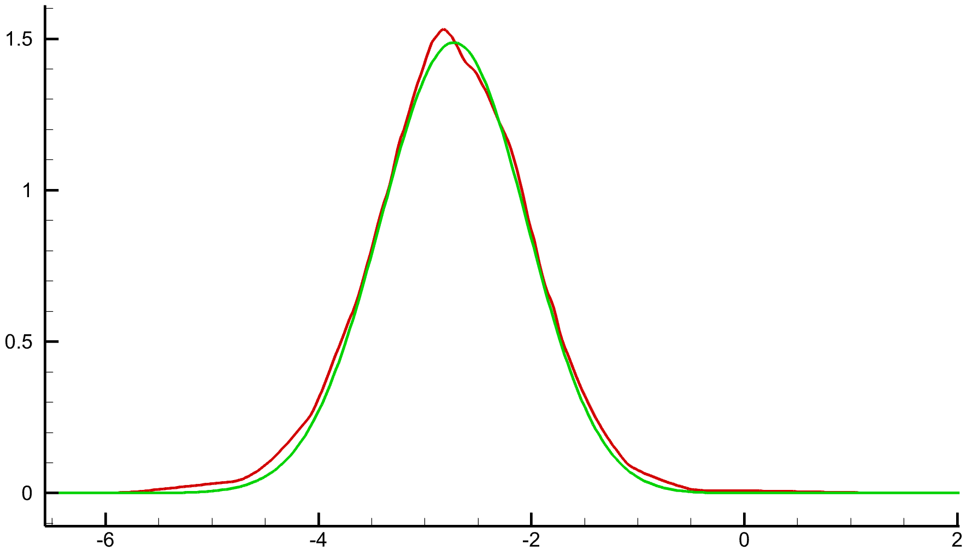
1 | 6 | 4 | постоянные | - | только с внешней границы (исходной)

